ガイドライン
NEW pippiz ブランドガイドライン
logo font: Nanum pen script
英字：Minion Variable Concept
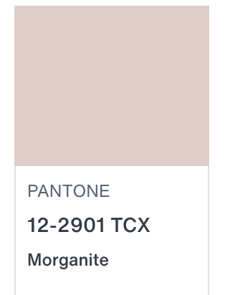
日本語：HG丸ｺﾞｼｯｸM-PRO

ブランドカラー
白WHITE
ピンクベージュ パントーン １２−２９０１

NEWS Press
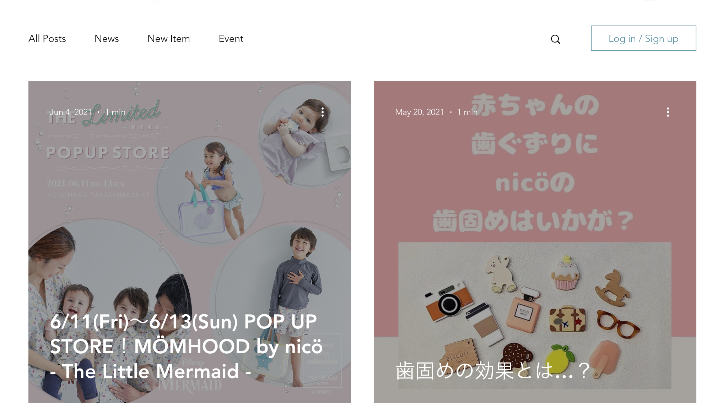
LOGO
 |  |  |  | キーワード検索

HOME | SHOP | NEWS PRESS | About pippiz | Company Outline | Contact | インスタロゴ

ドロップダウンで NEWS、NEW ITEMS、PRESSを選べるように

 | 写真 |  |  |  | 写真

 | タイトル |  |  |  | タイトル
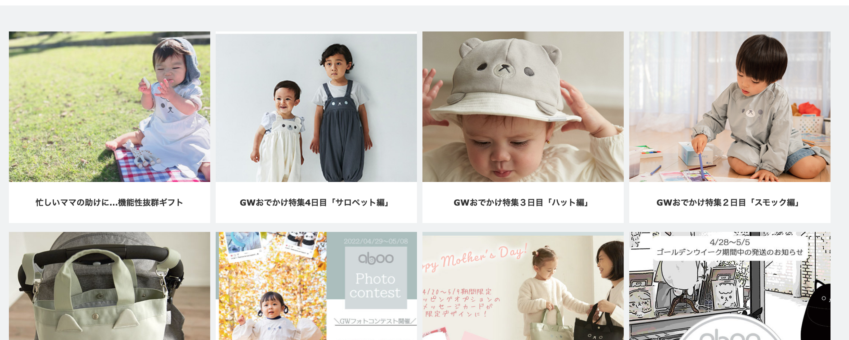
 | 写真 |  |  |  | 写真

 | タイトル |  |  |  | タイトル

 | 写真 |  |  |  | 写真

 | タイトル |  |  |  | タイトル

